REFERENCIA
REFERENCIA CONECTORES |  | TRIFÁSICO ESTÁNDAR
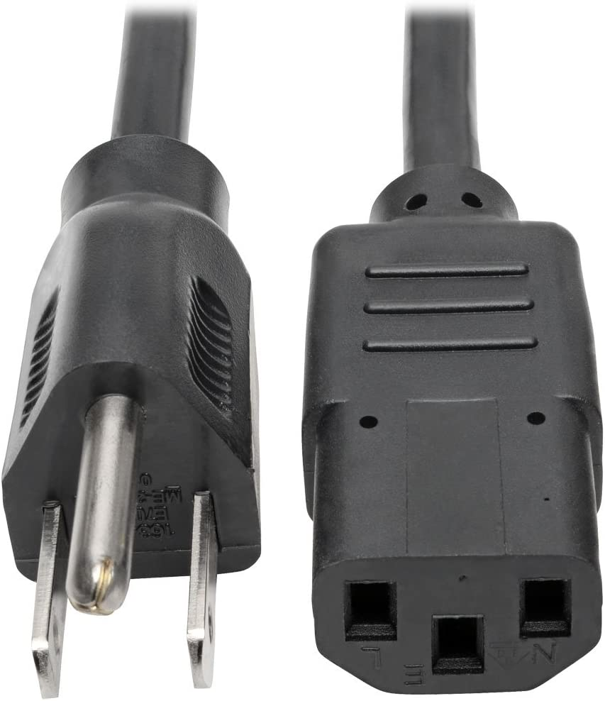
A | 3.5 * 1.35
B | 4.0 * 1.7
C | 4.8 * 1.7
D | 5.5 * 1.7
E | 5.5 * 2.1
F | 5.5 * 2.5
G | 6.0 * 3.0
H | 6.5 * 4.4

